상품제안서
카카오프렌즈 KF INC 패치볼펜 | 상품코드: S40255

 |  |  |  |  |  |  | 02-713-8555 | www.synergygift.co.kr
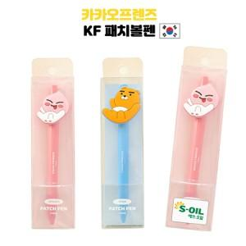

【상세/제작정보】

【인쇄/포장옵션】 | 실크, 라벨스티커 / 포장불가능

【공급단가】 | 수량 | 100~ | 500~ | 1,000~ | 3,000~ | 10,000~
*VAT별도 | 라이언 | 2,260원 | 2,140원 | 2,030원 | 1,980원 | 1,940원
 | 어피치 | 2,260원 | 2,140원 | 2,030원 | 1,980원 | 1,940원

【상품 URL】 | https://www.synergygift.co.kr:443/src/goods_detail.php?gdno=40255

